Sheet1
家 具 报 价 清 单
序号 | 品名 | 产品图片 | 规格尺寸 | 数量 | 单位 | 单价(元) | 合计(元) | 材质要求
1 | 前排 | 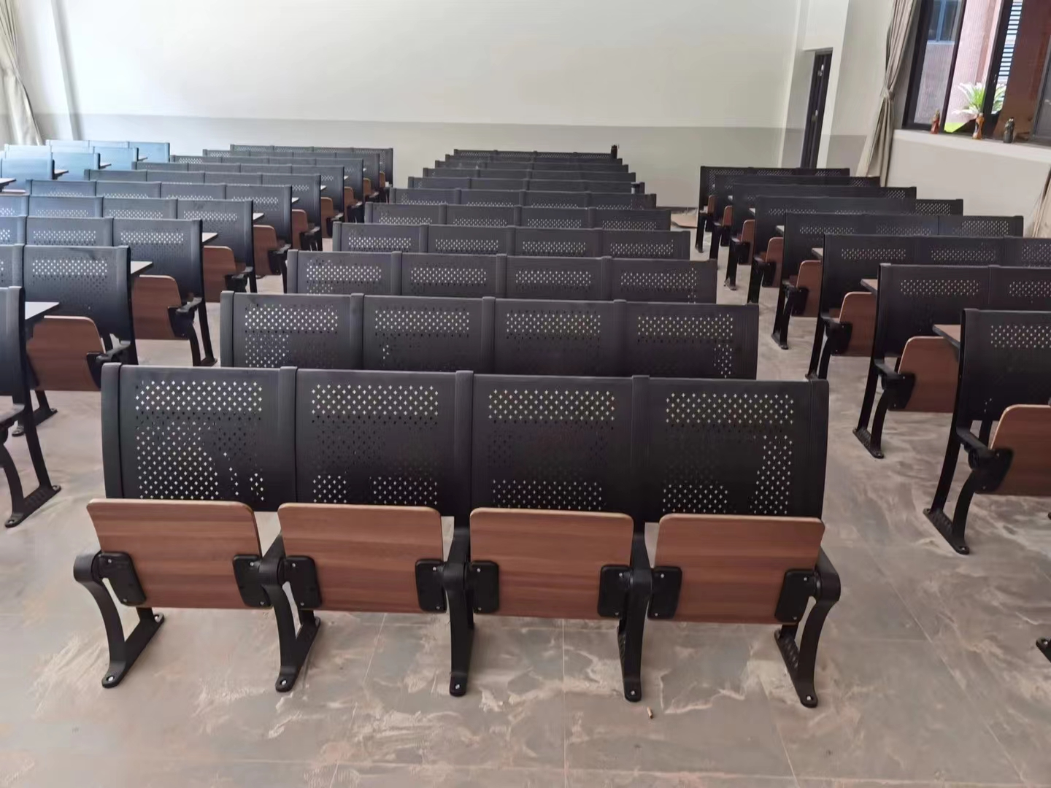 | 五位联排 | 10 | 位 |  | 0 | 材质说明 规 格 中心距:520mm、座高：450mm、整椅深度:535mm。写字板高度：750mm。 写 字 板 桌面板采用宽度300mm厚25mm刨花板桌板双面贴防火板（面板颜色为榉木色），木纹浮雕面，桌面前后两边采用防火板包边，（要求PVC与桌面颜色及木纹统一、匹配），环保耐用。左右两边采用1.5mm厚PVC热熔封边处理（要求PVC与桌面颜色及木纹统一、匹配），环保耐用。桌面回位机构桌面防止人与桌面边角发生碰撞而受伤，安全、牢固。 站 脚 采用铝合金一体压铸成型，无毛刺，无焊接，表面作防氧化处理后经高温喷涂处理附着力强，抗冲击、耐腐蚀、不生锈、不褪色、经久耐用，站脚高度：900mm、站脚厚度：50mm，站脚前后宽度:360mm.脚底部到座板转轴高度：390mm。全包围式地脚螺丝孔内藏式地爆螺丝。站脚底部长度360mm,站脚固定安装孔距不小于309mm，固定螺丝可根据地面情况特定长度，外盖2个螺丝盖，防尘、安全、美观。 椅 背 430mm(高）×517mm（宽），外型根据人体工程学设计，背板采用1.5mm优质冷轧钢板先冲五星网孔后经模具一体压铸成型外形美观、耐腐蚀，不褪色，表面做防氧化处理后经高压喷涂处理。 椅 座 430mm(深）×450mm（宽）×15mm（厚），采用不小于15mm多层板优质旋切木经模具热压成型并双面压防火板，采用环保胶粘接，防潮、耐用、不褪色。板与铝合金一体压铸成型角码采用穿透式连接，采用M8圆柱头六角螺丝2个/角码，整体弧度及曲线符合人体工程学设计。强度高，抗老化，经久耐用，坐感舒适。 桌面支撑件 固定桌面支撑件：采用1.5mm厚优质钢板冲压成型，无毛刺，无焊接；表面经喷涂处理，防锈蚀，经久耐用。 书 网 采用优质φ5×φ3mm冷拉钢丝、表面采用静电喷涂处理。书篓内腔不小于100mm方便放取书物。采用4颗M6螺丝连接于铝合金站脚左右两边，保证牢固不松动。 回复 机构 采用13mm厚铝合金一体压铸成型座角码，无毛刺，无焊接，防夹手功能，座角码表面作防氧化处理后，高温喷涂处理。静音处理得力回复机构，坚固耐用。
2 | 中排 |  | 四位联排 | 24 | 位 |  | 0
3 |  |  | 五位联排 | 95 | 位 |  | 0
4 | 后排 |  | 五位联排 | 10 | 位 |  | 0
产品合计： |  |  |  |  |  |  | ￥0.00
人民币（大写）： |  |  |  |  |  |  | RMB0
票据种类 | 备注：本报价含税，包含运输安装等一切费用，产品免费质保5年，终身维护。 |  |  | 总计： |  | 0.00
 |  |  |  | 货运方式： |  |  |  | 含安装运输
